Titulní list
Středočeský tenisový svaz

STŘEDOČESKÝ POHÁR VETERÁNŮ
48. ročník

PRIMASKA
14. června 2025


 | Počet hráčů ve dvouhře: |  | 10
 | Počet dvojic ve čtyřhře: |  | 4

 | Vítězové

 | dvouhra muži
 | 60 - 64 | Martin Riger | 4
 | 65 - 69 | Jiří Janošek | 5
 | 70 - st. | Jaroslav Malý | 1

 | čtyřhra muži
 | 121 - 139 | Milan Krejza | 4
 |  | Jaroslav Nejedlý

 | Ředitel turnaje: Leoš Marvan
 | Hlavní rozhodčí: Jiří Heincl

dvouhra
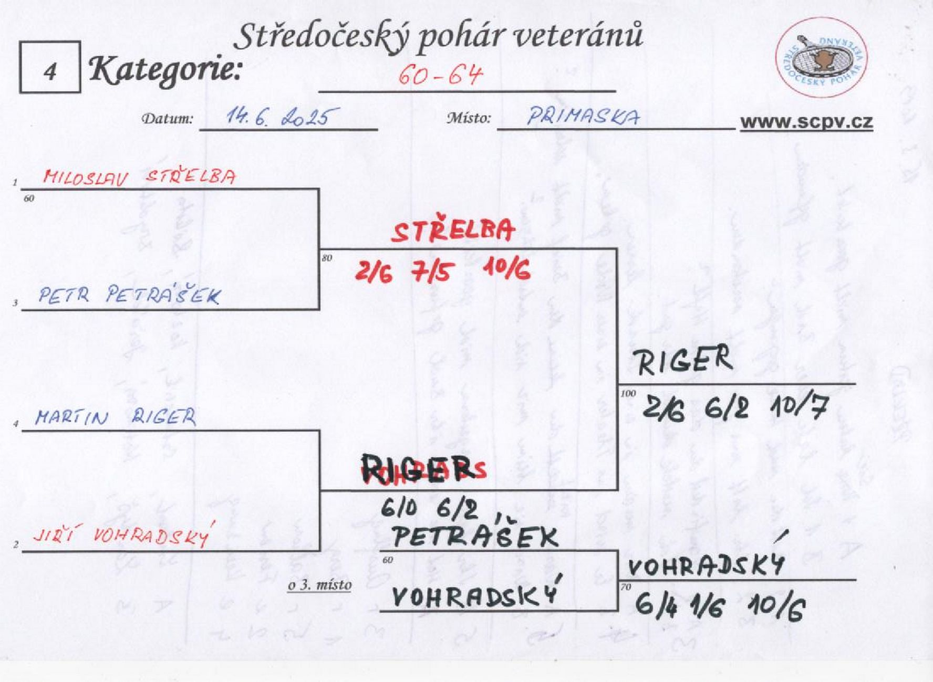

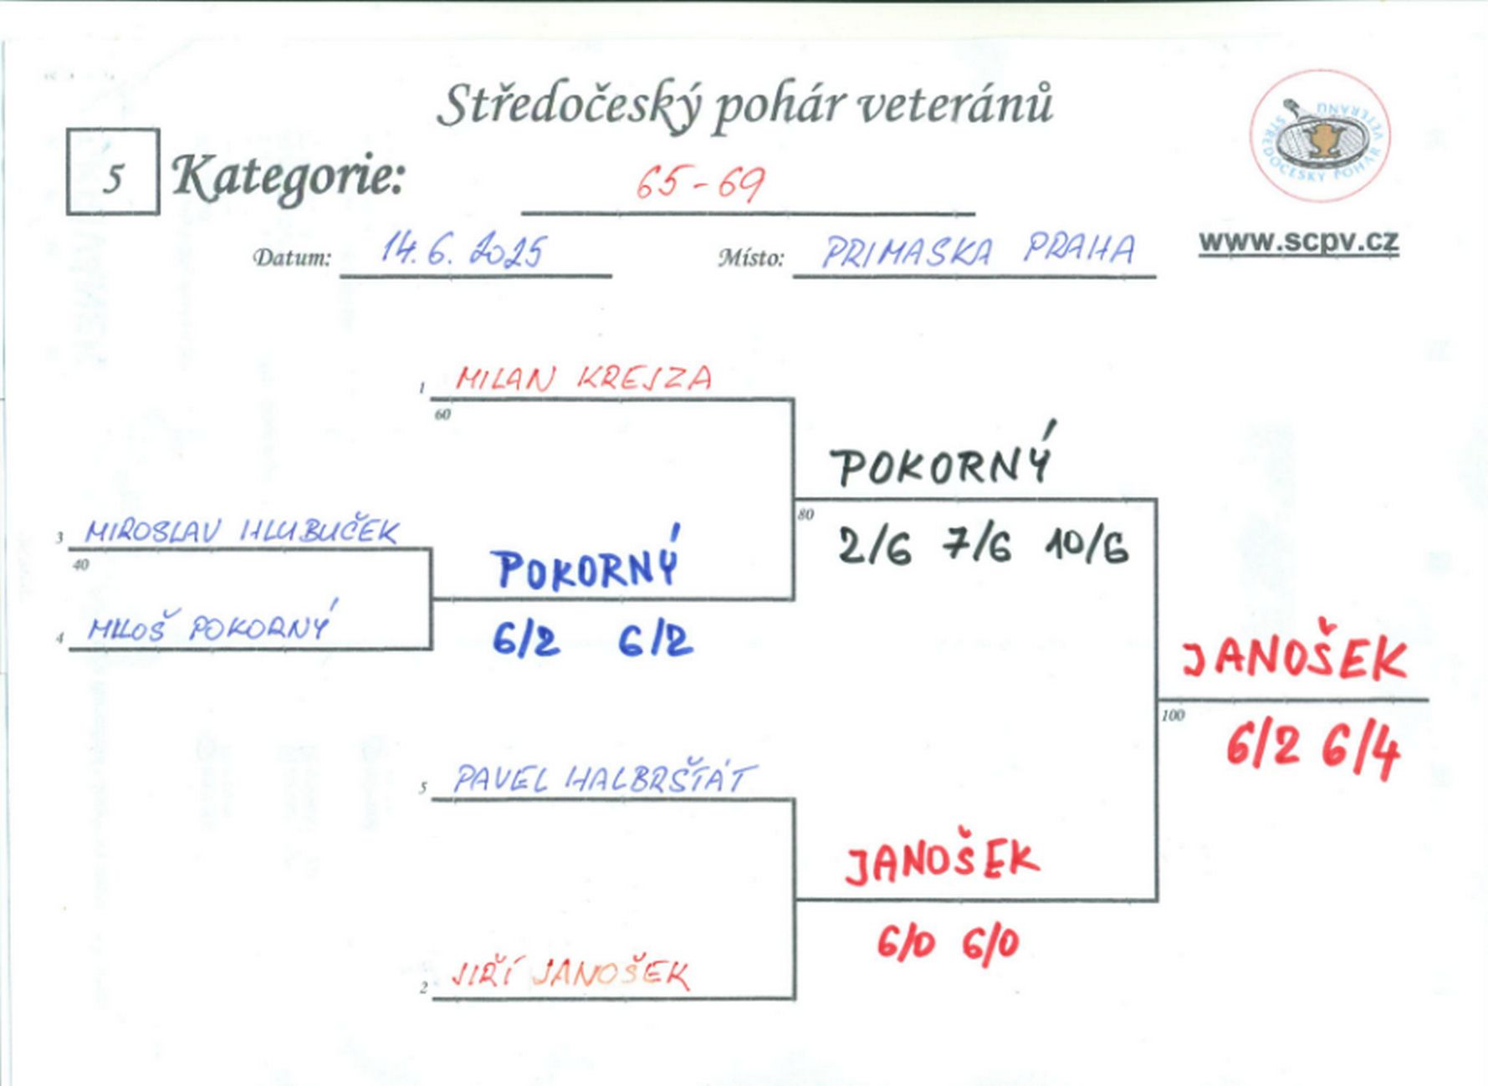

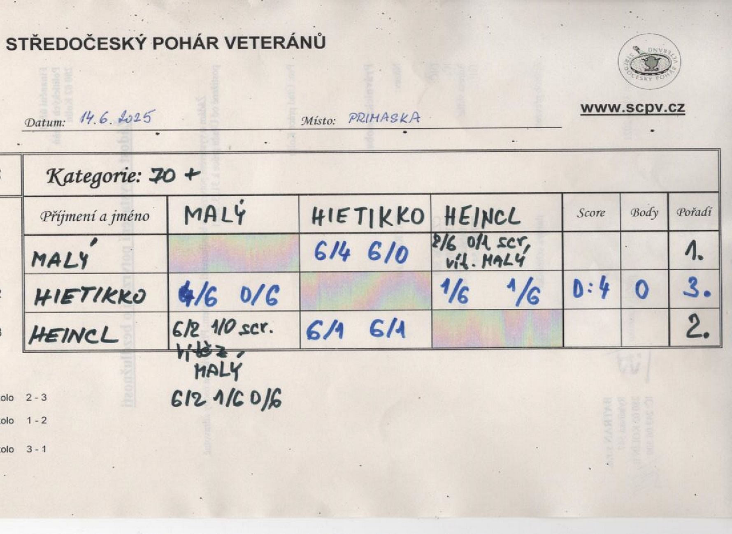

čtyřhra
